TOP

 | 0. | TOP
 | 1. | 概要
 | 2. | 企画書
 | 3. | フローチャート
 | 4. | プレイヤー
 | 5. | 敵
 | 6. | アイテム
 | 7. | ギミック
 | 8. | タイトル
 | 9. | チュートリアル
 | 10. | セレクト
 | 11. | ゲーム画面
 | 12. | ステージ
 | 13. | リザルト
ManipulateMagnetism 仕様書
製作者：阿部翔大郎

企画書
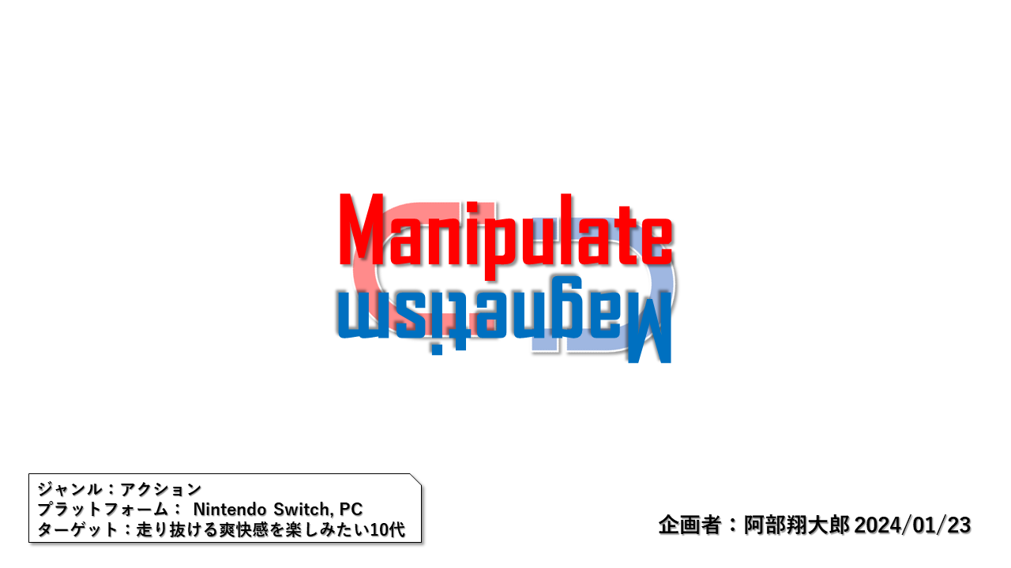
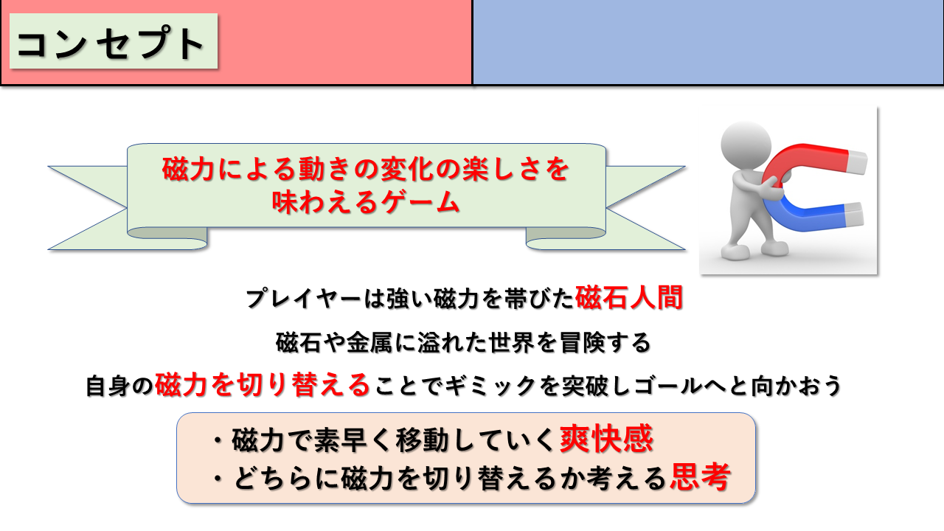
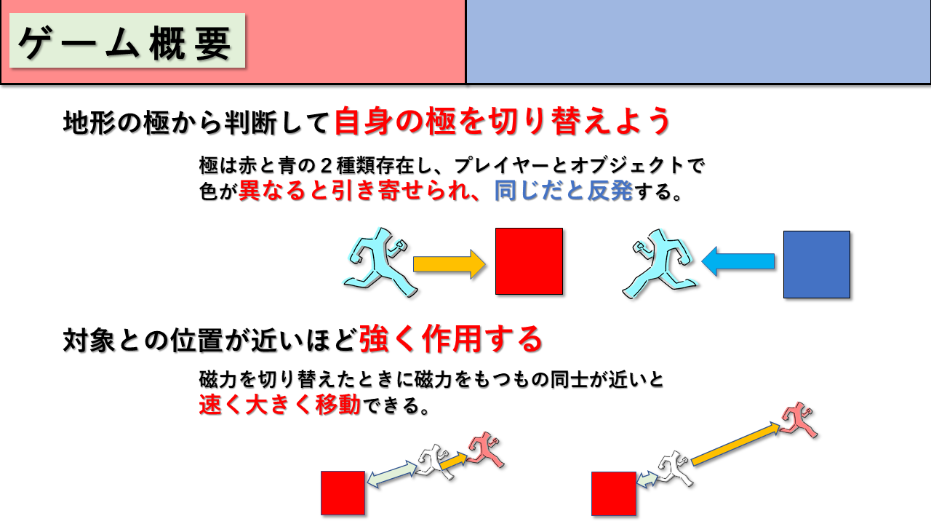
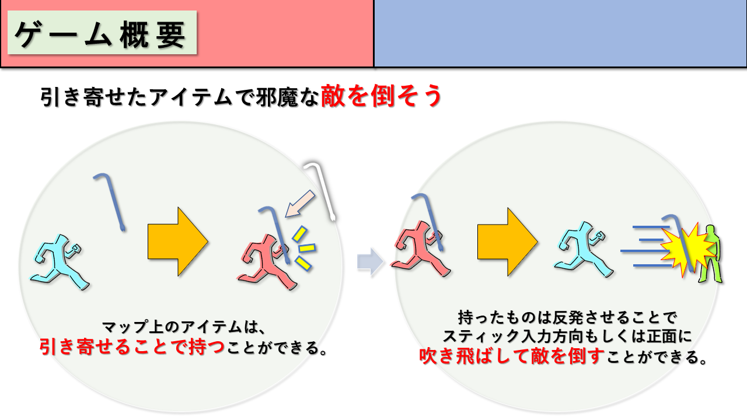
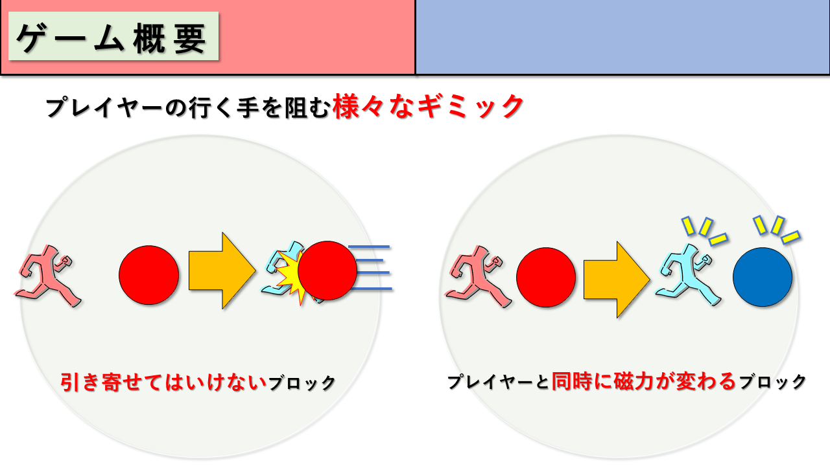
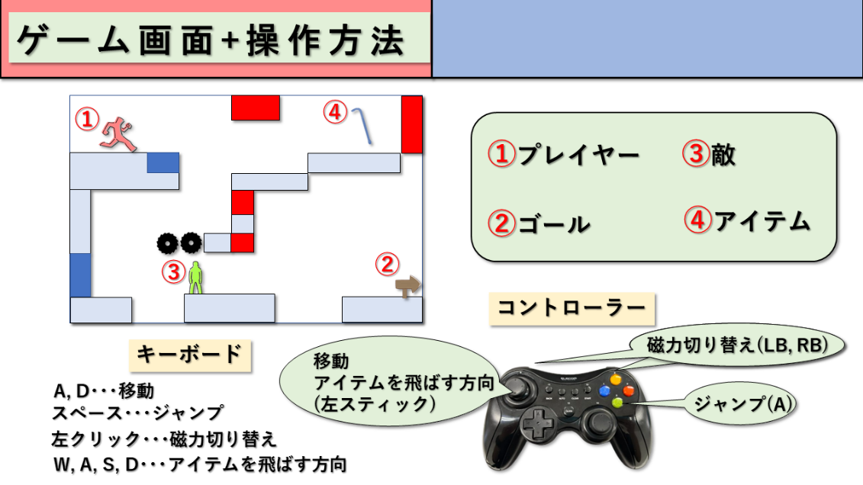
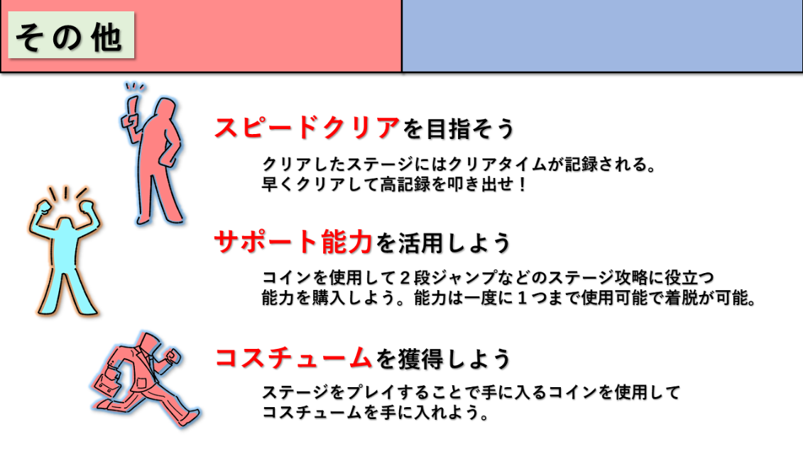
企画書

フローチャート
フローチャート
開始
セレクト
ゲーム
チュートリアル
タイトル
プレイヤーに
磁力がある
磁力のブロックか
ステージ選択
を選んだか
いずれかのステージ
を選んだか
反発するか
ENTERキーを
入力したか
チュートリアル
を終了したか
ミス

チュートリアル
を選んだか
戻るを選んだか
ブロック
に接触
敵とプレイヤー
が接触したか
アイテムが
近くにあるか
引き寄せ
反発
一定時間経過
したか

敵とアイテム
が接触したか
敵を倒す
リザルト
記録が
ランクインしたか
ランキング
の入れ替え
戻るを選んだか

一定時間経過
したか
ランキング
の表示
チュートリアルか
クリアしたか
ENTERキーを
入力したか

プレイヤー
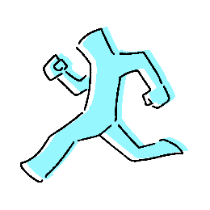
プレイヤー

 | ・４～５頭身くらいの磁石人間。
 | ・プレイヤーの磁力状態をわかりやすくするためにも色は全身青（赤）。

 | アクション

 |  | ・移動
 |  | 基本的な左右移動。ダッシュなどはなし。

 |  | ・ジャンプ
 |  | 2段以上のジャンプはなし。

 |  | ・磁力切り替え
 |  | このゲームの特徴である要素。プレイヤーの磁力を切り替える。切り替えるごとに無し⇒赤⇒青⇒無し･･･と変わる。
 |  | 赤（青）のとき、赤（青）のオブジェクトに反発し、青（赤）のオブジェクトに引き寄せられる。

 | モデル

 |  | モデルは構造体にして、モーションもつける。

 | パーツリスト
 | index | 名称 | 補足
 | 0 | body.x | 体
 | 1 | head.x | 頭
 | 2 | R_shoulder.x | 右肩
 | 3 | L_shoulder.x | 左肩
 | 4 | R_arm.x | 右腕
 | 5 | L_arm.x | 左腕
 | 6 | R_hand.x | 右手
 | 7 | L_hand.x | 左手
 | 8 | R_thigh.x | 右腿
 | 9 | L_thigh.x | 左腿
 | 10 | R_leg.x | 右脚
 | 11 | L_leg.x | 左脚
 | 12 | R_foot.x | 右足
 | 13 | L_foot.x | 左足

 | モーションリスト
 | index | 名称 | 補足
 | 0 | MOTION_NEUTRAL | 待機
 | 1 | MOTION_MOVE | 移動
 | 2 | MOTION_ATTACK | 攻撃
 | 3 | MOTION_JUMP | ジャンプ
 | 4 | MOTION_LAND | 着地

アイテム
アイテム
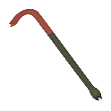
 | ・マップに設置されている磁力のもったアイテム
 | ・マップ上の敵を倒すのに必要
 | ・プレイヤーが近くいいるとき、プレイヤーの磁力状態に影響される
 | ・ステージごとにアイテムの場所は固定

タイトル
タイトル
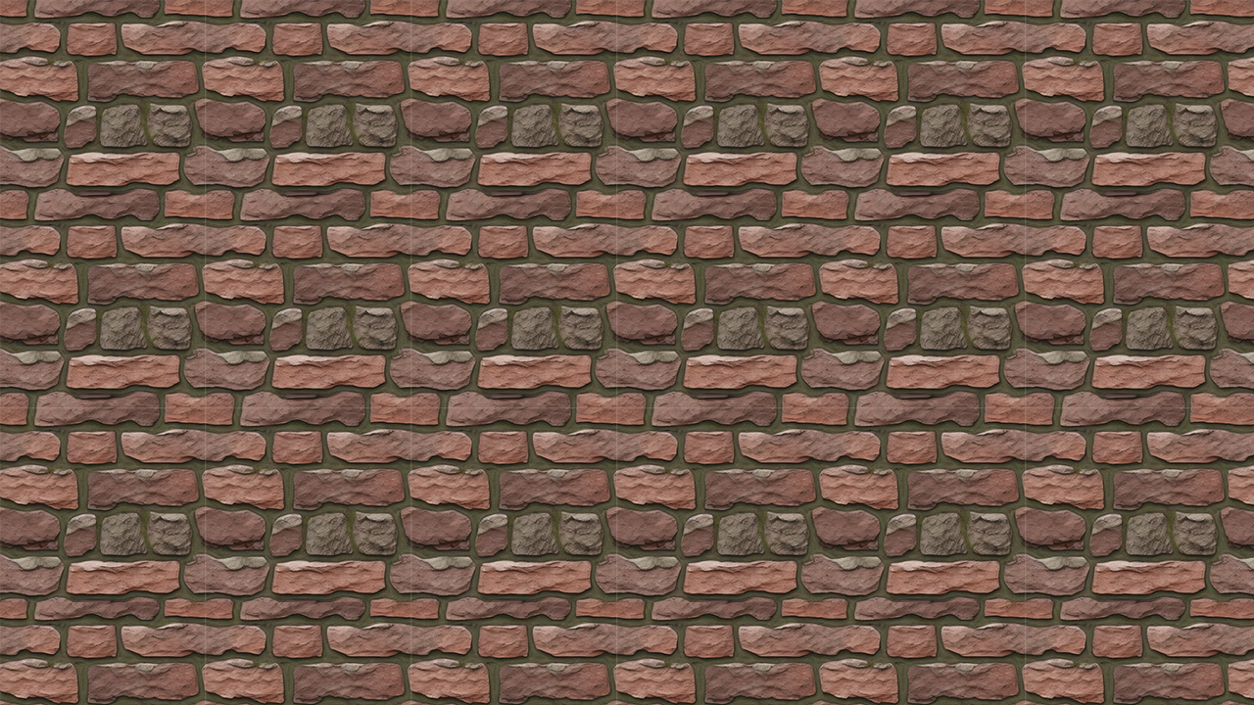

②
③
①
 | ゲームを起動したときの最初の画面。
 | キーボードのENTERかコントローラーのAを押すことで次の画面へ進む

 | TEXTURE
 | ①･･･title.jpg
 | 背景。
 | ②･･･logo.png
 | タイトルロゴ。タイトル画面に遷移すると同時にゆっくりと上から現れる
 | ③･･･PRESS_ENTER_OR_A.png
 | タイトルより後へ進む方法を促す表示。
 | 通常はゆっくりと点滅しているが、遷移するときに激しく点滅させる。

 | BGM・SE
 | title.wav
 | タイトル用のBGM。
 | title_enter.wav
 | 遷移するときの音。③の点滅と同時に鳴らす。

セレクト
セレクト
②
③
①
④
⑤
 | プレイするステージを選択する画面。
 | 選択中の項目はα値を調整してわかりやすくする。
 | キーボードのENTERかコントローラーのAで選択されたステージへ遷移する。

 | TEXTURE
 | ①･･･select.jpg
 | 背景。
 | ②･･･ui_Tutorial.png
 | チュートリアルを選択する
 | ③･･･ui_FirstStage.png
 | ステージ１を選択する。
 | ④･･･ui_SecondStage.png
 | ステージ２を選択する。
 | ⑤･･･ui_ThirdStage.png
 | ステージ３を選択する。

 | BGM・SE
 | select.wav
 | セレクト用のBGM。
 | select_enter.wav
 | 遷移するときの音。

チュートリアル
チュートリアル
❶
❸
❷
❹
❺
❻
❼
①
 | ゲームの遊び方を学べる画面。
 | テキストによる説明付き。

 | MODEL
 | ➊･･･player
 | 操作するプレイヤー。
 | ❷･･･enemy
 | 行く手を阻む敵。
 | ❸･･･block.x
 | 足場や壁になるブロック。
 | ❹･･･magnet.x
 | プレイヤーの磁力に影響を受ける磁石。
 | ❺･･･item.x
 | 敵を倒せるアイテム。
 | ❻･･･gimmick
 | プレイヤーが触れるとミスになってしまうギミック。
 | ❼･･･goal.x
 | ゴールの場所を示す。

 | TEXTURE
 | ①･･･tutorial.png
 | 背景。

 | BGM・SE
 | tutorial.wav
 | チュートリアル用のBGM。

ゲーム画面
ゲーム画面
❶
❸
❷
❹
❺
❻
❼
①
➁
34.5
③
 | ゲームのメインとなる画面。

 | MODEL
 | ➊･･･player
 | 操作するプレイヤー。
 | ❷･･･enemy
 | 行く手を阻む敵。
 | ❸･･･block.x
 | 足場や壁になるブロック。
 | ❹･･･magnet.x
 | プレイヤーの磁力に影響を受ける磁石。
 | ❺･･･item.x
 | 敵を倒せるアイテム。
 | ❻･･･gimmick
 | プレイヤーが触れるとミスになってしまうギミック。
 | ❼･･･goal.x
 | ゴールの場所を示す。

 | TEXTURE
 | ①･･･game000.png
 | 背景。
 | ➁･･･time000.png
 | ストップウォッチ風のUI。
 | ③･･･time001.png
 | 現在のタイムを表示する。

 | BGM・SE
 | title.wav
 | タイトル用のBGM。
 | gameclear.wav
 | ゲームクリア時のSE。

リザルト
リザルト
②
③
①
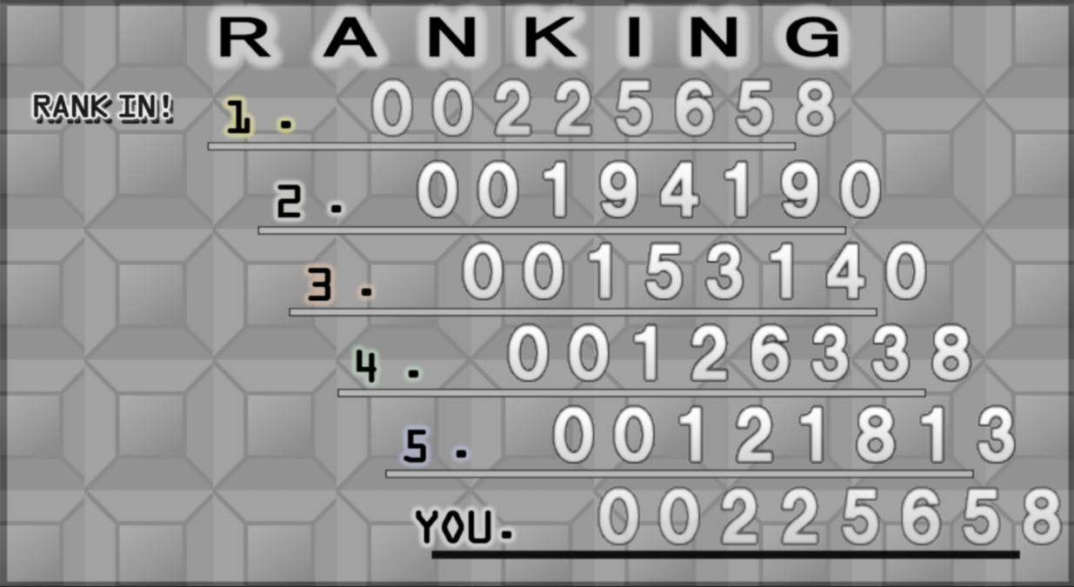
 | ゲーム終了後のランキング画面。
 | ステージごとに5位までのランキングと今回のタイムを表示。
 | 記録は外部ファイルに保存される。
 | キーボードのENTERかコントローラーのAを押すことで次の画面へ進む。

 | TEXTURE
 | ①･･･result000.png
 | 背景。
 | ②･･･time001.png
 | ランキングのタイムを表示する。
 | ③･･･rankin.png
 | 今回のスコアがランクインしたときにそのスコアの隣に表記する。

 | BGM・SE
 | ranking.wav
 | リザルト用のBGM。

